s4-fr
 | Les matchs
Équipe | Joués | Restants | Total matchs | Victoires | Nuls | Défaites | Points | Décision
Liverpool | 24 |  | 38 | 17 | 6 | 1
Arsenal | 25 |  | 38 | 15 | 8 | 2
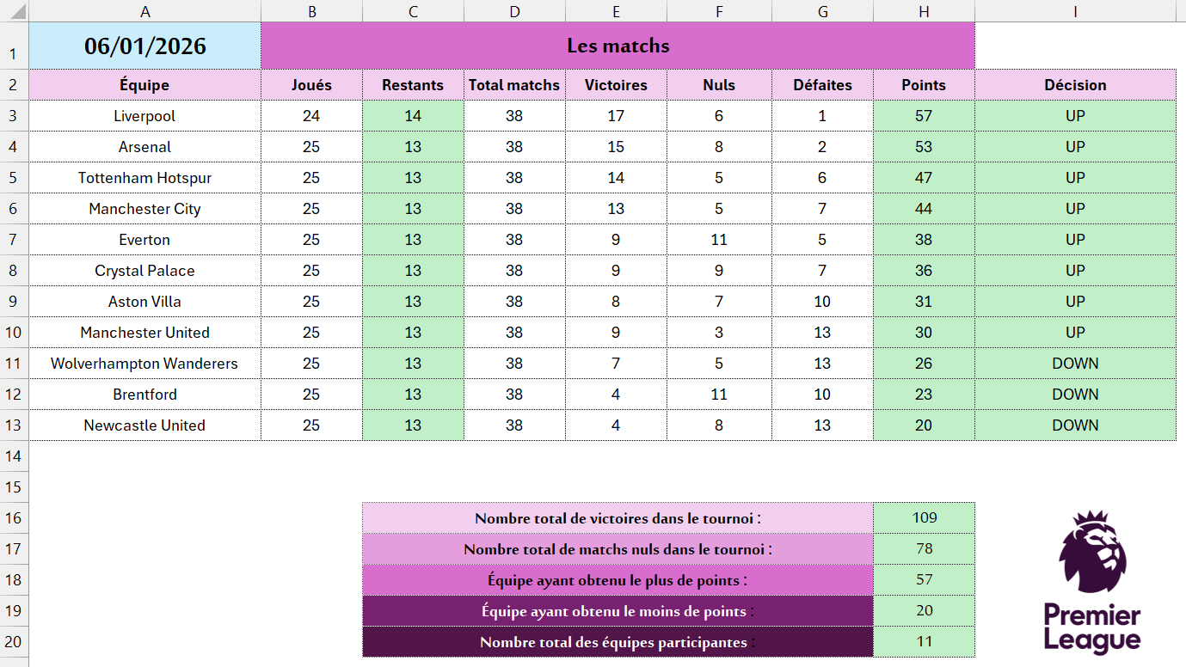
Tottenham Hotspur | 25 |  | 38 | 14 | 5 | 6
Manchester City | 25 |  | 38 | 13 | 5 | 7
Everton | 25 |  | 38 | 9 | 11 | 5
Crystal Palace | 25 |  | 38 | 9 | 9 | 7
Aston Villa | 25 |  | 38 | 8 | 7 | 10
Manchester United | 25 |  | 38 | 9 | 3 | 13
Wolverhampton Wanderers | 25 |  | 38 | 7 | 5 | 13
Brentford | 25 |  | 38 | 4 | 11 | 10
Newcastle United | 25 |  | 38 | 4 | 8 | 13

 |  | Nombre total de victoires dans le tournoi
 |  | Nombre total de matchs nuls dans le tournoi
 |  | Équipe ayant obtenu le plus de points
 |  | Équipe ayant obtenu le moins de points
 |  | Nombre total des équipes participantes

s4-ar
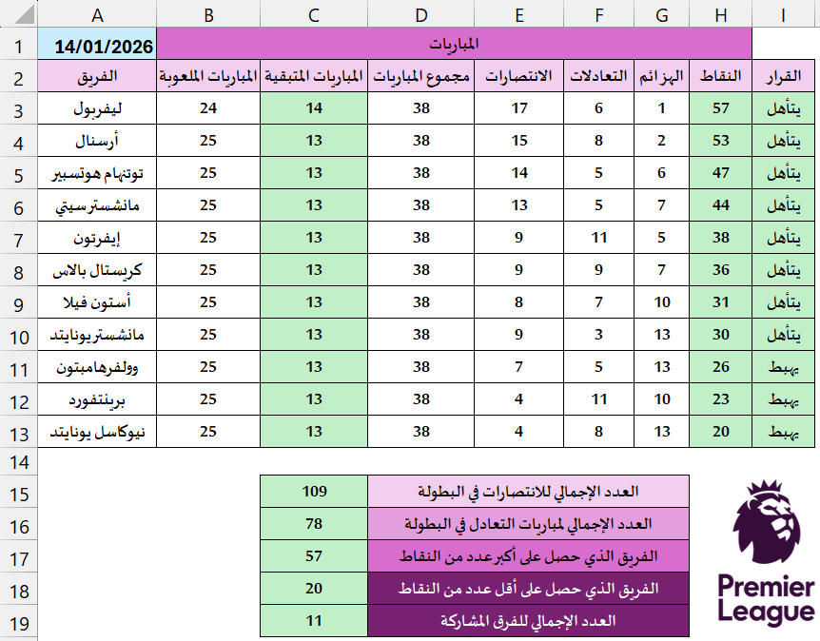
 | المباريات
الفريق | المباريات الملعوبة | المباريات المتبقية | مجموع المباريات | الانتصارات | التعادلات | الهزائم | النقاط | القرار
ليفربول | 24 |  | 38 | 17 | 6 | 1
أرسنال | 25 |  | 38 | 15 | 8 | 2
توتنهام هوتسبير | 25 |  | 38 | 14 | 5 | 6
مانشستر سيتي | 25 |  | 38 | 13 | 5 | 7
إيفرتون | 25 |  | 38 | 9 | 11 | 5
كريستال بالاس | 25 |  | 38 | 9 | 9 | 7
أستون فيلا | 25 |  | 38 | 8 | 7 | 10
مانشستر يونايتد | 25 |  | 38 | 9 | 3 | 13
وولفرهامبتون | 25 |  | 38 | 7 | 5 | 13
برينتفورد | 25 |  | 38 | 4 | 11 | 10
نيوكاسل يونايتد | 25 |  | 38 | 4 | 8 | 13

 |  |  | العدد الإجمالي للانتصارات في البطولة
 |  |  | العدد الإجمالي لمباريات التعادل في البطولة
 |  |  | الفريق الذي حصل على أكبر عدد من النقاط
 |  |  | الفريق الذي حصل على أقل عدد من النقاط
 |  |  | العدد الإجمالي للفرق المشاركة

